フードシステム
T-Messe2023 富山县工业技术制造产品综合展览会
【便当预订申请书】

请填写公司名称/机构名称、联系方式、预订数量，并通过电子邮件发送到事务局（t.tradefair@tonio.or.jp）。
提交期限：9月29日(周五）
商家名称：株式会社Food System
A 便当
900日元(含税）
含茶饮
10/26 (周四） |  | 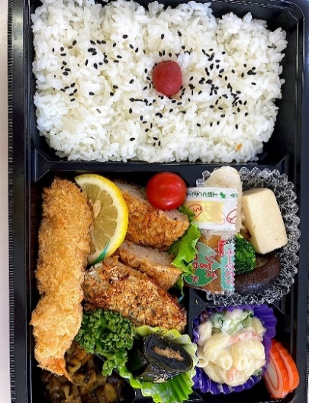 | 炸大虾 炸肉饼 烤鲅鱼配香草 海带卷 通心粉沙拉 烹煮菜(冻豆腐、香菇、鱼竹轮） 红鱼糕、腌菜 小番茄、欧芹 米饭(配有小梅子、芝麻）

B 便当
900日元(含税）
含茶饮
10/27 (周五） |  | 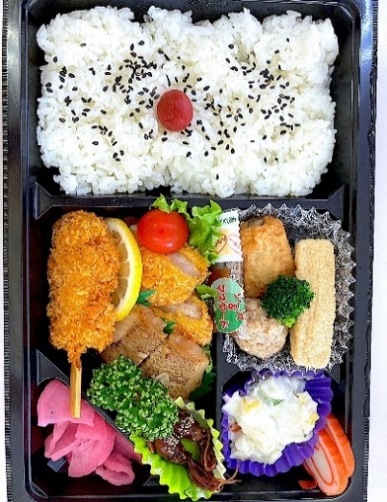 | 日式瘦肉猪排 油炸肉串 照烧比目鱼 烹煮菜(三角炸豆腐、肉丸子、牛蒡卷） 萤火鱿甘露煮 土豆沙拉 红鱼糕、腌菜 小番茄、欧芹 米饭(配有小梅子、芝麻）

C 便当
900日元(含税）
含茶饮
10/28 (周六） |  | 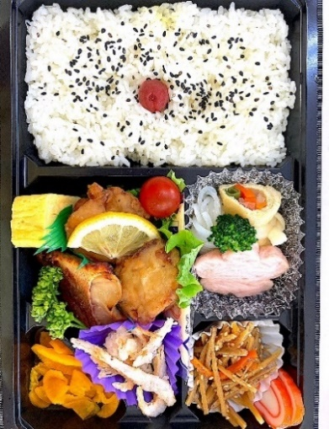 | 日式炸鸡块 玉子烧 照烧红肉鱼 金平牛蒡 烹煮菜 (信田卷、花朵形真薯、小结魔芋） 炸白虾 红鱼糕、腌菜 小番茄、欧芹 米饭(配有小梅子、芝麻）

公司/机构名称 | 假名注音 |  | 负责人姓名 | 假名注音

电子邮箱地址 | ＠ |  | 手机 当天可以联系到 | - -
 |  |  |  | (备用) - -

 |  |  | 单价 | 预订数量 | 金额
10/26(周四） | A 便当 含茶饮 |  | ＠900 |  | ¥0
10/27(周五） | B 便当 含茶饮 |  | ＠900 |  | ¥0
10/28(周六） | C 便当 含茶饮 |  | ＠900 |  | ¥0
 |  |  | 合 计 | 個 | ¥0
 |  |  |  |  | (含税）

